Додаток 1-ТЗ
 |  |  | Додаток №1 до Запиту №3053LS
 |  |  | Фірмовий бланк (у разі наявності)
Форма цінової пропозиції

Відомості про підприємство |  |  | Повне найменування учасника – суб’єкта господарювання
 |  |  | Ідентифікаційний код за ЄДРПОУ або реєстраційний номер облікової картки платника податків
 |  |  | Реквізити (адреса - юридична та фактична, телефон, факс, телефон для контактів, e-mail, розрахунковий рахунок)
Відомості про особу (осіб), які уповноважені представляти інтереси Учасника |  |  | (Прізвище, ім’я, по батькові, посада, контактний телефон).
Учаснику необхідно вказати модель (торгову марку), виробника та детально зазначати технічні характеристики продукції у відповідності до параметрів та вимог технічного опису даної таблиці. Вартість пропозиції учасника включає доставку, розвантаження та занос на перший поверх приміщення
№ п/п | Технічні характеристики та опис |  | Одиниця вимірювання | Кількість | Ціна, за одиницю, грн. (з урахуванням всіх податків і зборів) * | Вартість, грн. (з урахуванням всіх податків і зборів) *
 | Запит** | Пропозиція (вказати модель (торгову марку), виробника, параметри, характеристики, фото товару)
ЛОТ 1
1 | Маркерна дошка Розміри поверхні: (900 х 1500 мм) ±5%. Поверхня: магнітно-маркерна; мобільна (на роликах). Матеріал поверхні: метал. Тип рамки: алюмінієва. Кількість робочих поверхонь 2. Комплект постачання: поличка для маркерів, губка та не менше 4 магнітів у комплекті. |  | шт. | 2 |  | 0.00
2 | 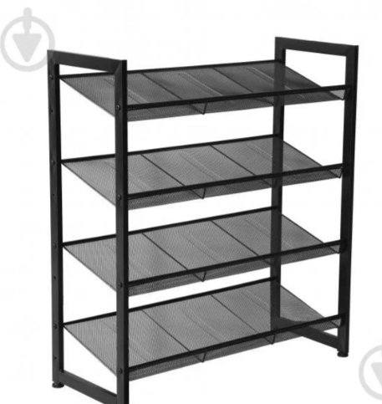 Стелаж для взуття Розміри:(305х740х835мм) ±5%. Матеріал: сталь. Колір оббивки і каркасу чорний. 4 полички. |  | шт. | 2 |  | 0.00
3 | Стелаж технічний Розміри:(600х900х2200 мм) ±5%. Матеріал полиць МДФ. Матеріал каркаса метал. Товщина металу не < 0.9 мм. Товщина полиць не< 8 мм. 6 полиць. Максимальне навантаження на полицю не менше 140 кг. Максимальне навантаження на стелаж не менше 840 кг. |  | шт. | 2 |  | 0.00
4 | Локери Розмір:( 500 x 600 x 1800мм) ±5%. Особливості: із замком. Кількість секцій: 4. Кожна секція оснащена полицею, гачками/перекладиною. Колір: світлий сірий. Тип замка: ключовий, механічний |  | шт. | 2 |  | 0.00
5 | Вішалка для одягу підлогова Коллекція: Текіла, або аналог. Матеріал конструкції: метал; колір виробу: чорний; кількість гачків для одягу: не менше 8 шт; Кількість місць під парасольку: не менше 3 шт; Ширина виробу: 420 мм; Глибина виробу: 420 мм; Висота виробу: 1780 мм; Діаметр опори: 420 мм (±5%). |  | шт. | 5 |  | 0.00
6 | Драбина-стрем’янка Конструкція: складана, одностороння розставна; Матеріал: ПВХ, сталь; Кількість щаблів в секції: 6 шт.; Робоча висота загальна: 3,2-3,3 м; Вага: 9,03 кг; Максимальне навантаження: не більше 250 кг; Додаткова інформація: перфоровані пластикові сходинки шириною до 110 мм; пластмасові антиковзні п'яти на ніжках; оснащено гаком для відра, великим лотком (з кришкою) для інструменту. |  | шт. | 2 |  | 0.00
Всього вартість пропозиції по ЛОТУ 1, грн.* |  |  |  |  |  | 0.00
ЛОТ 2
7 | Дзеркало з вбудованим підсвічуванням Розміри:(600х900) ±5%. Колір виробника: чорний Призначення: настінне якісне дзеркальне полотно, оснащене вбудованою LED‑підсвіткою для рівномірного освітлення. Глибина: 3 см; Вага: 0,5 кг; |  | шт. | 5 |  | 0.00
8 | Дзеркало поворотне Розміри: (500х700мм) ±5%. Конструкція виробу поворотна з можливістю регулювання кута нахилу. Матеріал каркаса: сталь; Колір виробника: сірий; Товщина дзеркального полотна 4-6 мм; В комплекті настінні кріплення. |  | шт. | 3 |  | 0.00
Всього вартість пропозиції по ЛОТУ 2, грн.* |  |  |  |  |  | 0.00
ЛОТ 3
9 | Дитячий стіл Розміри:(600 x 600 (стільниця) x 520мм) ±5%. Стіл на скошених ніжках. Матеріал ніжок : деревина (бук), матеріал стільниці: ламінований МДФ. Колір: бірюза. Конструкція з заокругленими кутами та елементами для забезпечення безпеки користування. |  | шт. | 2 |  | 0.00
10 | Дитячі стільці Розміри:(300 x 300 (сидіння) x 600 мм) ±5%. Матеріал ніжок: дерево бука. Матеріал сидіння: МДФ.Конструкція з заокругленими кутами та елементами для забезпечення безпеки користування. |  | шт. | 8 |  | 0.00
11 | 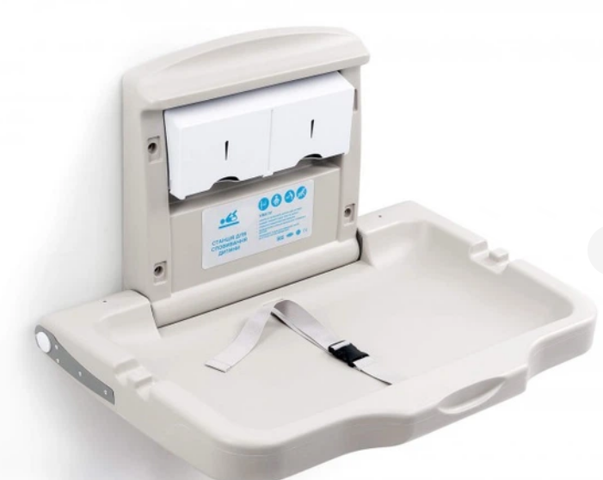 Складаний настінний пеленальний столик Розміри в розкладеному вигляді 495x855x610 мм, розміри в складеному вигляді 610x855x110мм; Матеріал: антибактеріальний пластик. Колір: світло-сірий. Виріб має бути оснащений захисними бортиками та регульованим ременем безпеки для фіксації дитини. Конструкція повинна витримувати навантаження не менше 20 кг. |  | шт. | 2 |  | 0.00
Всього вартість пропозиції по ЛОТУ 3, грн.* |  |  |  |  |  | 0.00
ЛОТ 4
12 | 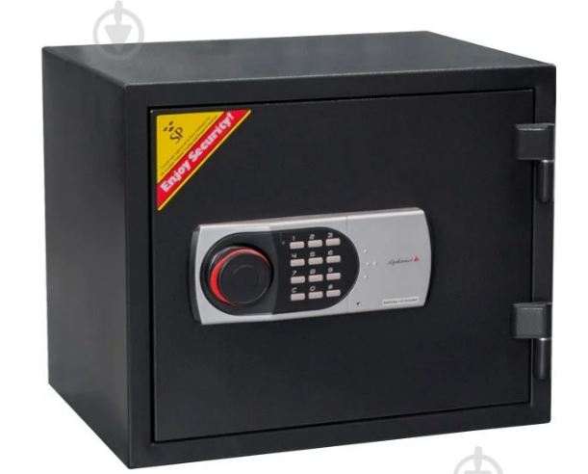 Сейф вогнестійкий Тип сейфа: вогнестійкий; покриття: порошкова фарба; внутрішній об'єм: 19 л; клас вогнестійкості: 60 Р; колір виробника: чорний; внутрішні розміри: 260х320х234 мм; оснащений електронним кодовим замком, ригельною системою замикання; маса виробу близько 30–31 кг. |  | шт. | 1 |  | 0.00
13 | Сейф меблевий Тип сейфа: меблеві; Кількість секцій: 2 шт.; Кількість полиць: 1 шт.; Покриття: порошкова фарба; Внутрішній об'єм: 15 л; Внутрішні розміри: 196х376х204 мм; Товщина корпусу не менше 2 мм та товщина дверей не менше 4 мм; Колір виробника: чорний; Оснащений електронним кодовим замком та ригельною системою замикання |  | шт. | 1 |  | 0.00
Всього вартість пропозиції по ЛОТУ 4, грн.* |  |  |  |  |  | 0.00
* Товариство Червоного Хреста України є громадською неприбутковою організацією і просить надати максимальні знижки на товар, вказаний у ціновій пропозиції.
** Закупівля здійснюється окремими лотами
*** | Вартість пропозиції учасника включає доставку, розвантаження та занос на перший поверх приміщення
 | Пропозицію надати у форматі pdf та у форматі Exel
Умови оплати: _________________ (прописати)
Термін доставки з дати підписання договору: _________________ (календарних днів, прописати)
Ми погоджуємось, що всі витрати, пов’язані з доставкою товару, завантажувально-розвантажувальними роботами та заносом на перший поверх приміщення, здійснюються за рахунок Постачальника за наданою адресою.
Ми погоджуємося та ознайомлені з умовами типового Договору ТЧХУ (Додаток №2 до Запиту).
Ми погоджуємося з умовами, що Замовник має право розділити дану закупівлю між декількома постачальниками за умови наявності більш вигідних умов на різні позиції/лоти.
Ми погоджуємося з умовами, що Ви можете відхилити нашу чи всі надані пропозиції, та розуміємо, що Ви не обмежені у прийнятті будь-якої іншої пропозиції з більш вигідними для Вас умовами.
Ми погоджуємось зафіксувати цінову пропозицію протягом 90 календарних днів з моменту подачі
Подаючи свою пропозицію ми підтверджуємо повну комплектацію та відповідність умовам зазначеним в Запиті.
Учасники повинні надсилати цінові пропозиції з підписом і печаткою (за наявності)

 | Керівник організації/ФОП:____________________________ ( ____________________)
 | МП підпис ПІБ

